Sheet1
P4: VP Presentation (การสำแดงเอกสาร)

VCGA | Issuer | Holder | Digital Wallet | Verifier |  | Trust Registry |  | VC Status Registry | DID Resolver | Audit Trail

 |  | 1. เริ่มกระบวนการ

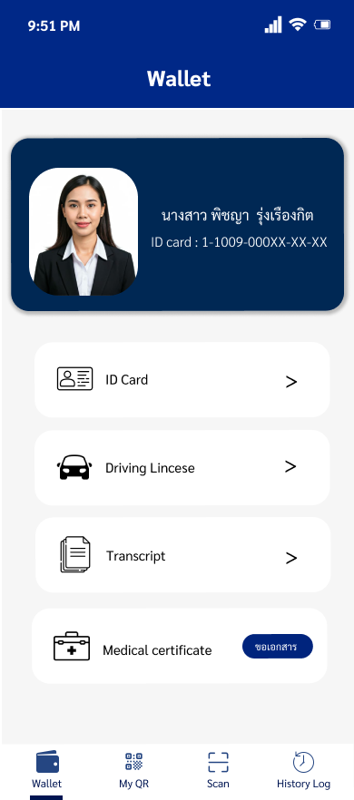

 |  | 2. ติดต่อกับ Verifier โดยการสแกน QR Code / แตะ NFC / คลิ๊กลิงก์

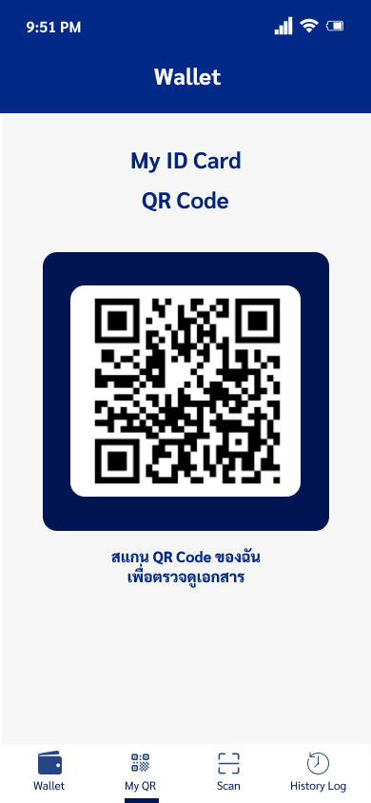

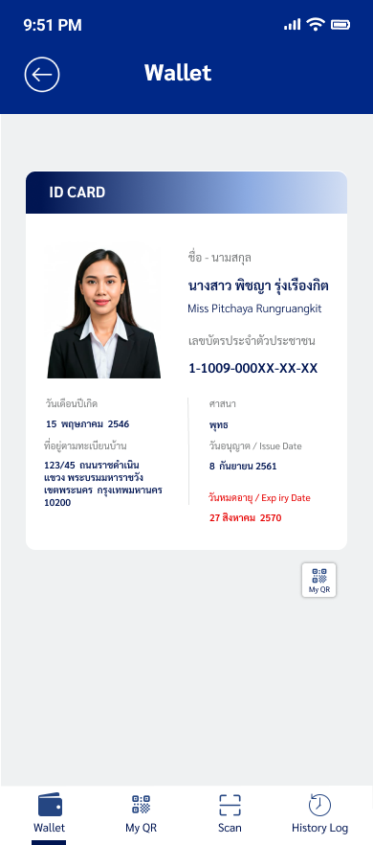

 |  |  |  |  | 3. ส่งคำขอเอกสาร พร้อมระบุฟิลด์ข้อมูลที่ต้องการ

 |  |  | 4. ร้องขอกุญแจสาธารณะของ Verifier

 |  |  |  |  |  |  |  |  | 5. ค้นหาและคืนค่ากุญแจ สาธารณะ ของ Verifier ผ่าน DID Document

 |  |  | 6. ร้องขอตรวจความ น่าเชื่อถือของ Verifier

 |  |  |  |  |  |  | 7. ยืนยันสถานะความ น่าเชื่อถือของผู้ตรวจเอกสาร (Verifier)

 |  |  | 8. เลือกข้อมูลตามที่ถูกร้อง ขอ(Selective Disclosure)

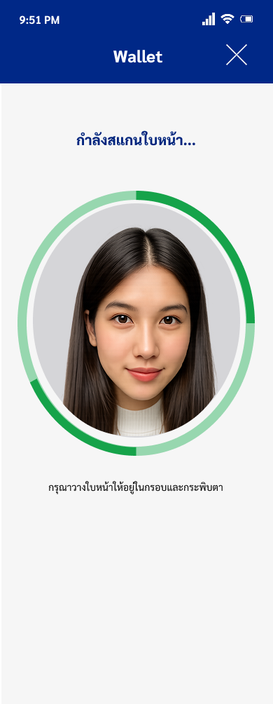

 |  |  | 9. แสดงหน้าจอขอความยินยอม (Consent)

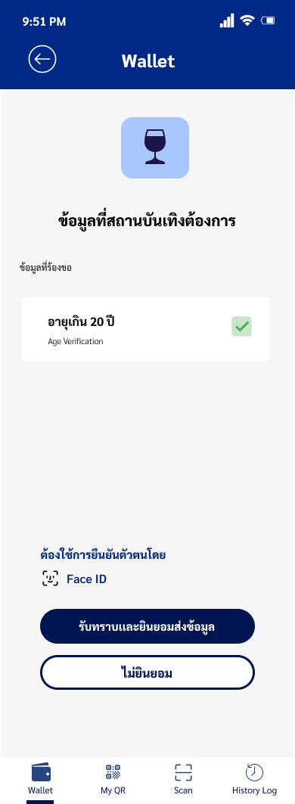

 |  | 10. ตรวจสอบข้อมูลที่จะนำไปสำแดงและกด ยอมรับ

 |  | 11. ระบุ PIN / Biometric เพื่อยืนยันตัวตน

 |  |  | 12. สั่งการชิปนิรภัย เพื่อสร้างหลักฐานการ ครอบครองกุญแจ

 |  |  | 13. สร้างเอกสาร VP ตามข้อมูลที่ร้องขอ พร้อม Proof of Prosession

 |  |  |  |  | 14. รับเอกสาร VP เพื่อตรวจสอบความถูก ต้องต่อไป

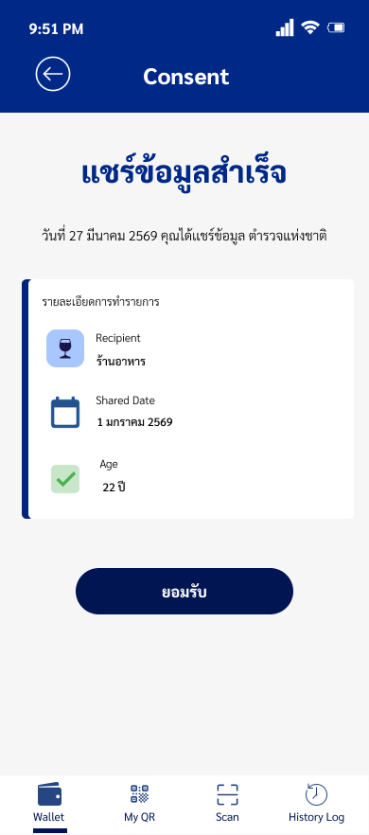

 |  |  |  |  | 15. สิ้นสุดกระบวนการ

